Modificar y eliminar macros
Modificar y eliminar macros
1. Modificar macros Hasta ahora, de nuestras macros sólo conocemos el proceso de grabación y su ejecución mediante combinaciones de teclas o botones en la barra de acceso rápido o en la cinta de opciones. Vamos a conocer el cuadro de diálogo 'Macros', con el que podremos ejecutar, modificar y eliminar macros que se hayan grabado o escrito. Para acceder a él debemos hacerlo mediante la ficha Desarrollador (Programador en Excel 2007 y 2010) o bien mediante la combinación de teclas ALT + F8

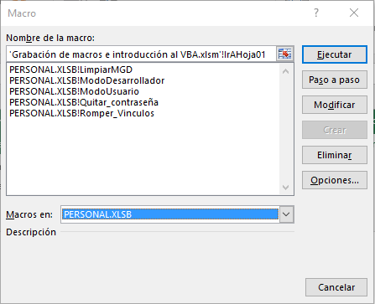

 | Ejecutar la macro

 | Ejecutar la macro paso a paso

 | Modificar la macro en el editor de VBA

 | Eliminar

 | Cambiar el atajo de teclado

 | Elegir el libro que contiene las macros

2. Acceso al editor de VBA: ALT + F11 o el botón 'Visual Basic' de la ficha Desarrollador Al abrir el Editor de VBA veremos arriba los menús y las barras de herramientas. En la zona principal veremos una o varias ventanas, según esté configurado el Editor, pero podemos cambiarlo y adaptarlo a nuestras necesidades. Principalmente, nos interesan las siguientes tres ventanas (que podemos activar o desactivar desde el menú "Ver"): - Explorador de proyectos: es un organigrama que muestra los proyectos (archivos de Excel abiertos en ese momento) y add-ins o complementos habilitados. - Ventana de propiedades: es una lista editable de las características (propiedades) del objeto que está seleccionado en el explorador de proyectos - Ventana de código: es el lugar conde se puede ver / editar el código de las macros o procedimientos del elemento al que hemos hecho doble clic en el explorador de proyectos.

 | Proyectos (Archivos Excel y complementos abiertos) que pueden verse en el Explorador de proyectos.

El "Edito de VBA" o "IDE"(Integrated Development Environment)
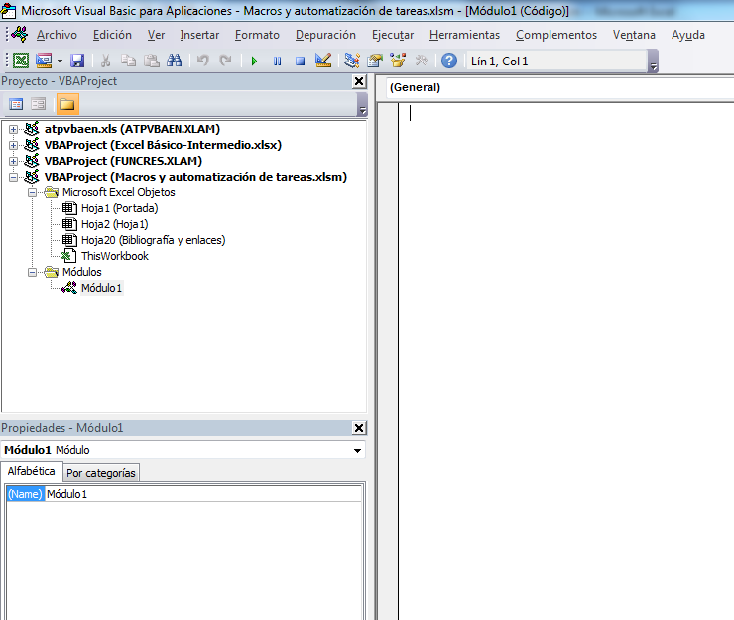
 | Carpeta que contiene los objetos: En Excel VBA, se llaman objetos a todos los elementos que componen un libro: celdas, hojas, imágenes e ilustraciones, controles, etc… y el propio libro también es considerado un objeto llamado: Thisworkbook.

Ventana de código
 | El código o las macros que podemos escribir o grabar debemos alojarlo en determinado lugar, dependiendo de si queremos que responda automáticamente a algún "Evento" propio de los objetos o que responda a algún "Evento" desencadenado por nosotros (un clic de ratón, por ejemplo). Para ejecutar código ante un evento propio de un objeto, se debe colocar en el propio objeto (que estará dentro de la carpeta "Microsoft Excel Objetos". Para empezar a escribir código dentro de un objeto debemos hacer doble clic sobre él o seleccionarlo y presionar F7.

Explorador de proyectos

Ventana propiedades

 | Para ejecutar código ante un evento desencadenado por nosotros, debemos colocarlo en unos "contenedores de código" llamados Módulos (en la carpeta Módulos del explorador de proyectos). Cada módulo puede contener muchos procedimientos. Para empezar a escribir código dentro de un módulo debemos hacer doble clic sobre él o seleccionarlo y presionar F7.

Barra de herramientas estándar

Ayuda de VBA

Activar explorador de proyectos y ventana propiedades

Herramientas de edición

Guardar libro

Insertar módulos o procedimientos

Volver a Excel

Menú contextual (botón derecho en objetos o módulos)
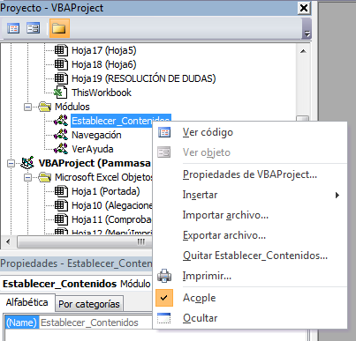
Abre en la ventana de código, el correspondiente al objeto o módulo seleccionado

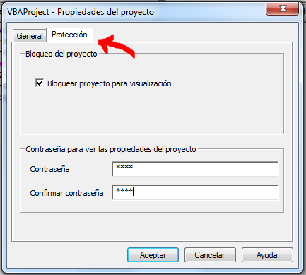

Elimina el módulo seleccionado

